Introduction


چارچوب طبقه بندی فرآیند برای تمامی صنایع
CROSS INDUSTRY PROCESS CLASSIFICATION FRAMEWORK

VERSION NUMBER 6.1.0 GENERATED ON 8/14/2014

For more information about the PCF, visit www.apqc.org/pcf

ترجمه توسط شرکت دیاکو دانش افزار
مترجم آرمین کشاورزی
برای اطلاعات بیشتر به وب سایت ما مرجعه کنید: www.Deyako.com



تمام حقوق این محصول برای شرکت دیاکو دانش افزار محفوظ است

About
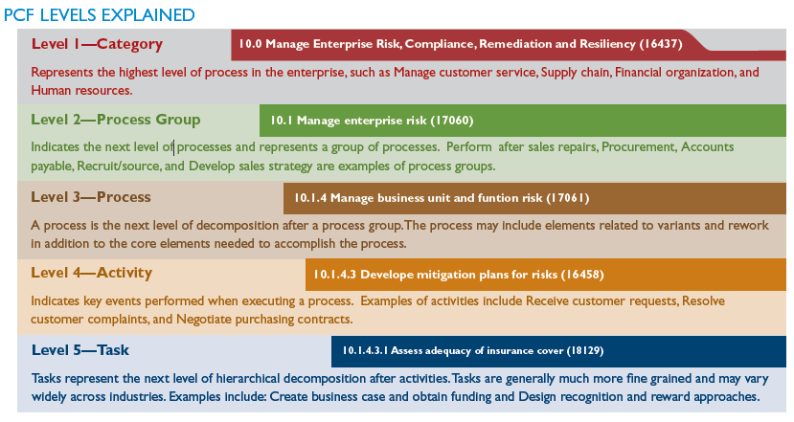
 |  | تشریح سطوح طبقه بندی
10.0 مدیریت، شناخت، سازگاری و مقابله با ریسک سازمان | طبقه/ حوزه ی فرآیندی | سطح 1
نشان دهنده بالاترین سطح فرآیندی در سازمان است، همانند مدیریت خدمات مشتریان، زنجیره تامین، ساماندهی مالی و منابع انسانی
10.1 مدیریت ریسک سازمان | گروه فرآیندی | سطح 2
سطح بعدی فرآیندها می باشد و نشان دهنده یک گروه از فرآیندها است. انجام تعمیرات پس از فروش، خرید، حسابداری پرداخت، منابع کاری و توسعه استراتژی فرو مثال هایی از گروه های فرآیندی هستند
10.1.4 مدیریت ریسک واحد کسب و کار و ریسک کاری | فرآیند | سطح 3
یک فرآیند سطح بعدی طبقه بندی پس از گروه فرآیندی می باشد. فرآیند علاوه بر عناصر اصلی که نیاز به رسیدن به آنها است ممکن است شامل عناصری که به گونه ها کاری مختلف و دوباره کاری ها مرتبط هستند نیز باشد
10.1.4.3 توسعه برنامه های کاهشی برای ریسک ها | فعالیت | سطح 4
نشان دهنده رویداد های کلیدی در زمان اجرای یک فرآیند می باشد. مثال هایی از فعالیت ها می تواند شامل، دریافت درخواست مشتری، حل و فصل کردن شکایات مشتری و مذاکره برای قراردادهای خرید، باشد
101.4.3.1 ارزیابی کفایت پوشش بیمه | وظیفه | سطح 5
وظایف یا کارها نشن هنده سطح بعدی سلسه مراتب طبقه بندی پس از فعالیت ها هستند. وظایف به اندازه کافی کوچک شده اند و ممکن است بر اساس هر صعنت متفاوت باشد. مثالهایی از آن شامل: ایجاد نمونه کسب و کار و بدست آوردن سرمایه و طراحی رویکرد شناختی و پاداش است

طرح شماره گذاری عنصر فرآیندی
PCF هر عنصر فرآیندی را با استفاده از یک عدد 5 رقمی مرجع به همراه نام عنصر فرآیندی شناسایی می کند (مثلاً «16437»، «17060»، «17061»، «16458»، «18129»، که در گراف بالا نشان داده شده است). این اعداد همیشه به تعریف مفهومی عنصر فرآیندی مرجوع می شوند. عناصر اصلی فرآیند و تعریف اصلی ممکن است تغییر کند، اما به طور مفهومی طبقه بندی با توجه به محدوده کلی PCF همواره ثابت خواهد ماند. یک عدد 5 رقمی جدید به یک عنصر فرآیندی تخصیص داده خواهد شد اگر که تعریف آن به مراتب تغییر کند.

